Teploty ČR 1961-2025
 | Průměrná roční teplota ČR [°C] | Mauna Loa ppm CO2 | roční rozdíl teplot | roční rozdíl ppmCO2 |  |  | roční rozdíl teplot | roční rozdíl ppmCO2
1961 | 7.9 | 317.64 | 0 | 0 |  | 1961 | 0 | 0
1962 | 6.3 | 318.45 | -1.6 | 0.81 |  | 1962 | -1.6 | 0.81
1963 | 6.5 | 318.99 | 0.2 | 0.54 |  | 1963 | 0.2 | 0.54
1964 | 7.0 | 319.62 | 0.5 | 0.63 |  | 1964 | 0.5 | 0.63
1965 | 6.4 | 320.04 | -0.6 | 0.42 |  | 1965 | -0.6 | 0.42
1966 | 7.9 | 321.37 | 1.5 | 1.33 |  | 1966 | 1.5 | 1.33 |  | 0.017647058824
1967 | 8.0 | 322.18 | 0.1 | 0.81 |  | 1967 | 0.1 | 0.81 |  | 4.7
1968 | 7.3 | 323.05 | -0.7 | 0.87 |  | 1968 | -0.7 | 0.87 |  | 0.082941176471
1969 | 6.9 | 324.62 | -0.4 | 1.57 |  | 1969 | -0.4 | 1.57
1970 | 6.9 | 325.68 | 0.0 | 1.06 |  | 1970 | 0.0 | 1.06 |  | 5.67E-08
1971 | 7.5 | 326.32 | 0.6 | 0.64 |  | 1971 | 0.6 | 0.64 |  | 0.83
1972 | 7.2 | 327.46 | -0.3 | 1.14 |  | 1972 | -0.3 | 1.14 |  | 1.46E+07
1973 | 7.2 | 329.68 | 0.0 | 2.22 |  | 1973 | 0.0 | 2.22 |  | 6.19E+01
1974 | 8.0 | 330.19 | 0.8 | 0.51 |  | 1974 | 0.8 | 0.51 |  | 6 K
1975 | 8.0 | 331.13 | 0.0 | 0.94 |  | 1975 | 0.0 | 0.94
1976 | 7.3 | 332.03 | -0.7 | 0.90 |  | 1976 | -0.7 | 0.90
1977 | 7.6 | 333.84 | 0.3 | 1.81 |  | 1977 | 0.3 | 1.81
1978 | 6.8 | 335.41 | -0.8 | 1.57 |  | 1978 | -0.8 | 1.57
1979 | 7.2 | 336.84 | 0.4 | 1.43 |  | 1979 | 0.4 | 1.43
1980 | 6.3 | 338.76 | -0.9 | 1.92 |  | 1980 | -0.9 | 1.92
1981 | 7.5 | 340.12 | 1.2 | 1.36 |  | 1981 | 1.2 | 1.36
1982 | 7.8 | 341.48 | 0.3 | 1.36 |  | 1982 | 0.3 | 1.36
1983 | 8.2 | 343.15 | 0.4 | 1.67 |  | 1983 | 0.4 | 1.67
1984 | 7.0 | 344.87 | -1.2 | 1.72 |  | 1984 | -1.2 | 1.72
1985 | 6.5 | 346.35 | -0.5 | 1.48 |  | 1985 | -0.5 | 1.48
1986 | 7.2 | 347.61 | 0.7 | 1.26 |  | 1986 | 0.7 | 1.26
1987 | 6.6 | 349.31 | -0.6 | 1.70 |  | 1987 | -0.6 | 1.70
1988 | 8.0 | 351.69 | 1.4 | 2.38 |  | 1988 | 1.4 | 2.38
1989 | 8.4 | 353.2 | 0.4 | 1.51 |  | 1989 | 0.4 | 1.51
1990 | 8.4 | 354.45 | 0.0 | 1.25 |  | 1990 | 0.0 | 1.25
1991 | 7.2 | 355.7 | -1.2 | 1.25 |  | 1991 | -1.2 | 1.25
1992 | 8.6 | 356.54 | 1.4 | 0.84 |  | 1992 | 1.4 | 0.84
1993 | 7.6 | 357.21 | -1.0 | 0.67 |  | 1993 | -1.0 | 0.67
1994 | 8.9 | 358.96 | 1.3 | 1.75 |  | 1994 | 1.3 | 1.75
1995 | 7.9 | 360.97 | -1.0 | 2.01 |  | 1995 | -1.0 | 2.01
1996 | 6.3 | 362.74 | -1.6 | 1.77 |  | 1996 | -1.6 | 1.77
1997 | 7.6 | 363.88 | 1.3 | 1.14 |  | 1997 | 1.3 | 1.14
1998 | 8.2 | 366.84 | 0.6 | 2.96 |  | 1998 | 0.6 | 2.96
1999 | 8.4 | 368.84 | 0.2 | 2.00 |  | 1999 | 0.2 | 2.00
2000 | 9.1 | 369.71 | 0.7 | 0.87 |  | 2000 | 0.7 | 0.87
2001 | 7.8 | 371.32 | -1.3 | 1.61 |  | 2001 | -1.3 | 1.61
2002 | 8.7 | 373.45 | 0.9 | 2.13 |  | 2002 | 0.9 | 2.13
2003 | 8.2 | 375.98 | -0.5 | 2.53 |  | 2003 | -0.5 | 2.53
2004 | 7.8 | 377.7 | -0.4 | 1.72 |  | 2004 | -0.4 | 1.72
2005 | 7.7 | 379.89 | -0.1 | 2.19 |  | 2005 | -0.1 | 2.19
2006 | 8.2 | 382.09 | 0.5 | 2.20 |  | 2006 | 0.5 | 2.20
2007 | 9.1 | 384.02 | 0.9 | 1.93 |  | 2007 | 0.9 | 1.93
2008 | 8.9 | 385.83 | -0.2 | 1.81 |  | 2008 | -0.2 | 1.81
2009 | 8.4 | 387.64 | -0.5 | 1.81 |  | 2009 | -0.5 | 1.81
2010 | 7.2 | 390.1 | -1.2 | 2.46 |  | 2010 | -1.2 | 2.46
2011 | 8.5 | 391.85 | 1.3 | 1.75 |  | 2011 | 1.3 | 1.75
2012 | 8.3 | 394.06 | -0.2 | 2.21 |  | 2012 | -0.2 | 2.21
2013 | 7.9 | 396.74 | -0.4 | 2.68 |  | 2013 | -0.4 | 2.68
2014 | 9.4 | 398.81 | 1.5 | 2.07 |  | 2014 | 1.5 | 2.07
2015 | 9.4 | 400.01 | 0.0 | 1.20 |  | 2015 | 0.0 | 1.20
2016 | 8.7 | 404.41 | -0.7 | 4.40 |  | 2016 | -0.7 | 4.40
2017 | 8.6 | 406.76 | -0.1 | 2.35 |  | 2017 | -0.1 | 2.35
2018 | 9.6 | 408.72 | 1.0 | 1.96 |  | 2018 | 1.0 | 1.96
2019 | 9.5 | 411.65 | -0.1 | 2.93 |  | 2019 | -0.1 | 2.93
2020 | 9.1 | 414.21 | -0.4 | 2.56 |  | 2020 | -0.4 | 2.56
2021 | 8.0 | 416.41 | -1.1 | 2.20 |  | 2021 | -1.1 | 2.20
2022 | 9.2 | 418.53 | 1.2 | 2.12 |  | 2022 | 1.2 | 2.12
2023 | 9.7 | 421.08 | 0.5 | 2.55 |  | 2023 | 0.5 | 2.55
2024 | 10.3 | 424.64 | 0.6 | 3.56 |  | 2024 | 0.6 | 3.56
2025 | 8.8 | 426.60 | -1.5 | 1.96 |  | 2025 | -1.5 | 1.96

V Excelu lze snadno prodloužit trend grafu třeba o 25 let dopředu. Pouhé lineární prodloužení čehokoliv dopředu by vyvolalo u klimatologů kopřivku. Tak si to jen představme. Roční nárůsty ppm CO2 zpomalí a nárůsty teplot taky.

 | Rozdíl teplot 10,1°C-8,1°C = 2°C |  |  |  | Rozdíl ppm CO2 = 415- 240 = 175 ppm CO2
 | Nárůst 1 °C odpovídá nárůstu ppm CO2 asi 87,5 ppm.
 | Nárůstu 24 ppm CO2, to je asi 450 ppm celkem odpovídá nárůst |  |  |  |  |  |  | 0.27428571429 | ° C

 | Funkce
 |  | ppm CO2 | funkce k teplotě
 |  | 1 | 0
 |  | 1.01 | 0.31583436342
 |  | 1.0201 | 0.37559247215
 |  | 1.030301 | 0.4156613981
 |  | 1.04060401 | 0.44665724022
 |  | 1.0510100501 | 0.47228253041
 |  | 1.0615201506 | 0.49430749205
 |  | 1.0721353521 | 0.51372877292 |  | Přírůstek pohlcování IR zážení je úměrný přirozenému logaritmu a přírůstek teploty pak úměrná čtvrté odmocnině z toho přírůstku.
 |  | 1.0828567056 | 0.53116796803 |  | Hodně zjednodušeně, tato funkce ( kladné kostanty nemusíme brát v úvahu), bude slabě rostoucí s ppm CO2. Viz vzorce nahoře.
 |  | 1.0936852727 | 0.54704116423 |  | V rámci nárůstu o stovky ppmCO2 bude nárůst jednotky % teploty. Zde nárůst 175 ppm vede k 0,274 °C nárůstu z 8,1 °C, což je
 |  | 1.1046221254 | 0.56164174546 |  | asi 3,4% nárůst teploty

 |  |  |  |  | 0.023529411765

Teploty ČR-1983-2023
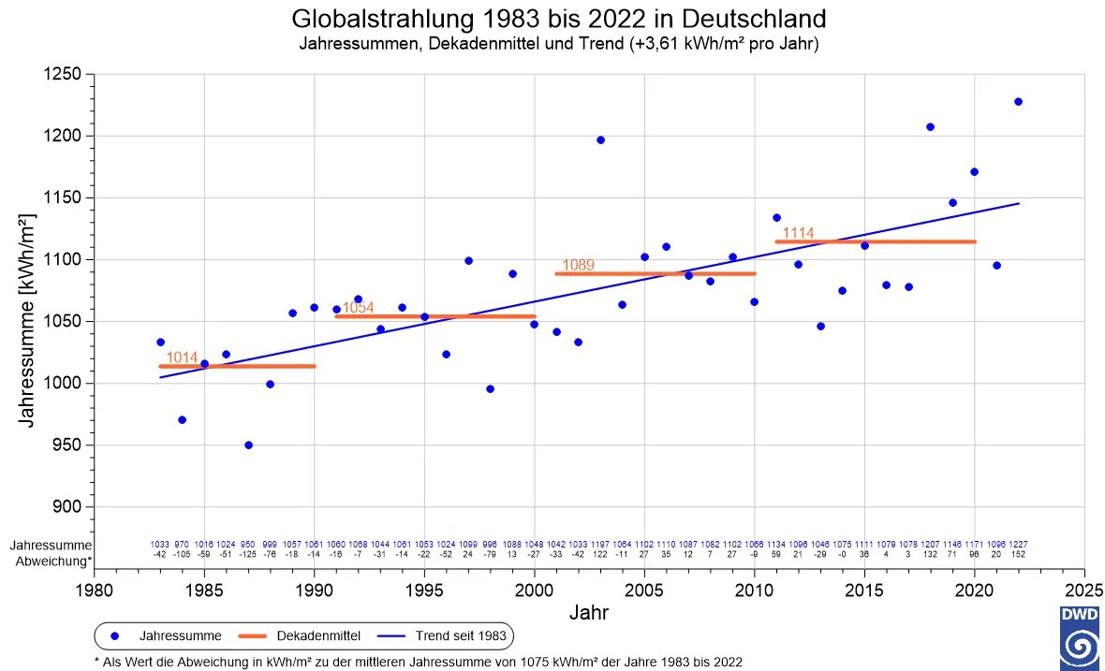
 | °C
1983 | 8.2
1984 | 7.0
1985 | 6.5
1986 | 7.2
1987 | 6.6
1988 | 8.0
1989 | 8.4
1990 | 8.4
1991 | 7.2
1992 | 8.6
1993 | 7.6
1994 | 8.9
1995 | 7.9
1996 | 6.3
1997 | 7.6
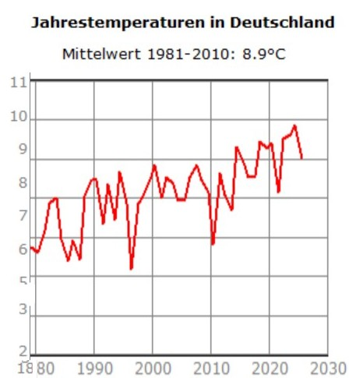
1998 | 8.2
1999 | 8.4
2000 | 9.1
2001 | 7.8
2002 | 8.7
2003 | 8.2
2004 | 7.8
2005 | 7.7
2006 | 8.2
2007 | 9.1
2008 | 8.9
1980
2009 | 8.4
2010 | 7.2
Teplota ČR 1983-2022 [°C]
2011 | 8.5
2012 | 8.3
2013 | 7.9
2014 | 9.4
2015 | 9.4
2016 | 8.7
2017 | 8.6
2018 | 9.6
2019 | 9.5
2020 | 9.1
2021 | 8.0
2022 | 9.2
2023 | 9.7

 |  |  | 1000 kWh/m2 | = 114 W/m2
 |  |  | 1 kWh | 3600000 | J
 |  |  | 3,600,000,000 | 3.60E+09 | J
 |  |  | 31,557,600 | 3.16E+07 | s
 |  | 1983 | 1000 W/m2 |  | 2022 | 1150 W/m2
 |  |  | 114.08 | 114 W/m2 |  | 131.10 | 131 W/m2
 |  |  | 86.7 | W/m2 |  | 99.6 | W/m2
 |  |  | 86.7 |  |  | 99.6
 |  |  | 5.67E-08 | Boltz. Konst |  | 5.67E-08 | Boltz. Konst
 |  |  | 1.53E+09 | =T^4 |  | 1.76E+09 | =T^4
 |  |  | 1.98E+02 | =T |  | 2.05E+02 | =T | 0.358
 |  |  | 198 K |  |  | 205 K |  | 510
 |  |  |  |  |  |  |  | 0.00070196078431
 |  | 1983 | 1000 W/m2 |  | 2022 | 1150 W/m2 |  | 0.070196078431
 |  |  | 114.00 | 114 W/m2 |  | 131.10 | 131 W/m2
 |  |  | 86.6 | W/m2 |  | 99.6 | W/m2
 |  |  | 86.7 |  |  | 99.6 |  | 0.011933333333
 |  |  | 5.67E-08 | Boltz. Konst |  | 5.67E-08 | Boltz. Konst
 |  |  | 1.53E+09 | =T^4 |  | 1.76E+09 | =T^4
 |  |  | 1.98E+02 | =T |  | 2.05E+02 | =T
 |  |  | 198 K |  |  | 205 K

Sluneční svit roční Churáňov
ČR
 | Průměrná roční teplota ČR [°C] | sluneční svit hodin za rok | Churáňov roční sluneční svit hodin
1961 | 7.9 | 1686.0 |  | roční svit
1962 | 6.3 | 1686.2 | 1961 | 1686
1963 | 6.5 | 1686.3 | 2021 | 1696
1964 | 7.0 | 1686.5
1965 | 6.4 | 1686.7 | 0.16666666667
1966 | 7.9 | 1686.8
1967 | 8.0 | 1687.0
1968 | 7.3 | 1687.2
1969 | 6.9 | 1687.3
1970 | 6.9 | 1687.5
Teploty ČR 1961-2021°C
 | Průměrná roční teplota ČR [°C]
1961 | 7.9
1962 | 6.3
1963 | 6.5
1964 | 7
1965 | 6.4
1966 | 7.9
1967 | 8
1968 | 7.3
1969 | 6.9
1970 | 6.9
1971 | 7.5
1972 | 7.2
1973 | 7.2
1974 | 8
1975 | 8
1976 | 7.3
1977 | 7.6
1978 | 6.8
1979 | 7.2
1980 | 6.3
1981 | 7.5
1982 | 7.8
1983 | 8.2
1984 | 7
1985 | 6.5
1986 | 7.2
1987 | 6.6
1988 | 8
1989 | 8.4
1990 | 8.4
1991 | 7.2
1992 | 8.6
1993 | 7.6
1994 | 8.9
1995 | 7.9
1996 | 6.3
1997 | 7.6
1998 | 8.2
1999 | 8.4
2000 | 9.1
2001 | 7.8
2002 | 8.7
2003 | 8.2
2004 | 7.8
2005 | 7.7
2006 | 8.2
2007 | 9.1
2008 | 8.9
2009 | 8.4
2010 | 7.2
...
1971 | 7.5 | 1687.7
Rozdlí trendu 1961 - 2021 je 8,8°C -6,8°C = 2 °C.
1972 | 7.2 | 1687.8
1973 | 7.2 | 1688.0
1974 | 8.0 | 1688.2
1975 | 8.0 | 1688.3
1976 | 7.3 | 1688.5
1977 | 7.6 | 1688.7
1978 | 6.8 | 1688.8
1979 | 7.2 | 1689.0
1980 | 6.3 | 1689.2
1981 | 7.5 | 1689.3
1982 | 7.8 | 1689.5
1983 | 8.2 | 1689.7
1984 | 7.0 | 1689.8
1985 | 6.5 | 1690.0
1986 | 7.2 | 1690.2
Průměrná roční délka slunečního svitu na Churáňově, na základě dat z období 1961–2021, činí
přibližně 1686 hodin, přičemž se uvádí i blízký průměr 1692 hodin, který se příliš neliší od posledních let (kolem 1696 hodin). Když vezmu spodní možný průměr za spodní hranici, Tak to je řekněme o 10 hidin za 60 let, To je asi 0,6% nárůst. za 60 let. Teplota ČR rozdíl trendu 1961-2021 je 8,8°C -6,8 °C = 2 °C rozdíl to je 29 %.
Informace o měření slunečního svitu
Tato veličina udává dobu trvání slunečního svitu, tj. časový interval, během kterého není sluneční kotouč zakrytý oblačností nebo jinými překážkami. Fyzikálně je definován jako doba, kdy je intenzita toku přímého slunečního záření vyšší než 120 W/m2. Průměr ČR je kolem 1000 W/m2. Věšina energie dopadu slunečníhoi záření je tedy v době tzv. slunčního svitu. To nahrává laickému pohledu, že nárůst slunečníhi svitu, dnes pojem projasnění, má malý vliv na globální oteplování.
1987 | 6.6 | 1690.3
1988 | 8.0 | 1690.5
1989 | 8.4 | 1690.7
1990 | 8.4 | 1690.8
1991 | 7.2 | 1691.0
1992 | 8.6 | 1691.2
1993 | 7.6 | 1691.3
1994 | 8.9 | 1691.5
1995 | 7.9 | 1691.7
1996 | 6.3 | 1691.8
1997 | 7.6 | 1692.0
1998 | 8.2 | 1692.2
1999 | 8.4 | 1692.3
2000 | 9.1 | 1692.5
2001 | 7.8 | 1692.7
2002 | 8.7 | 1692.8
2003 | 8.2 | 1693.0
2004 | 7.8 | 1693.2
2005 | 7.7 | 1693.3
2006 | 8.2 | 1693.5
2007 | 9.1 | 1693.7
2008 | 8.9 | 1693.8
2009 | 8.4 | 1694.0
2010 | 7.2 | 1694.2
2011 | 8.5 | 1694.3
2012 | 8.3 | 1694.5
2013 | 7.9 | 1694.7
2014 | 9.4 | 1694.8
2015 | 9.4 | 1695.0
2016 | 8.7 | 1695.2
2017 | 8.6 | 1695.3
2018 | 9.6 | 1695.5
2019 | 9.5 | 1695.7
2020 | 9.1 | 1695.8
2021 | 8.0 | 1696.0

